CP_ขนมไทยน้ำกะทิ
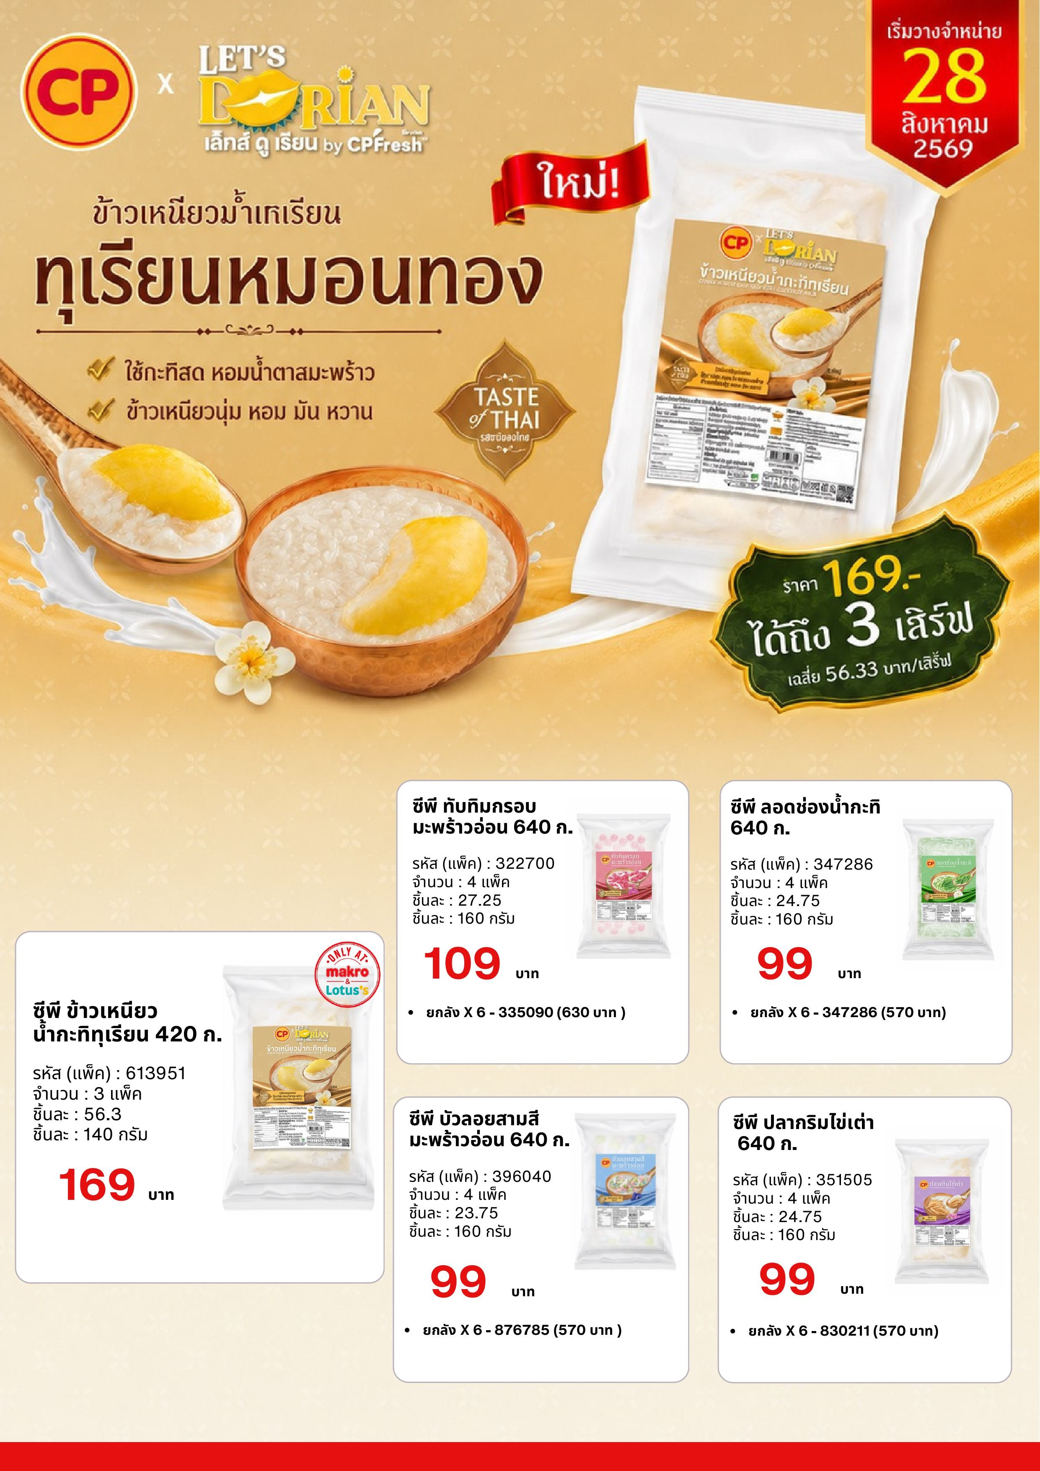
รายการสินค้า | รหัสสินค้า | ชื่อสินค้า | ราคาขายปกติ (บาท/แพ็ค) | ต้องการยอดขาย (บาท/สัปดาห์) | แพ็ค/สัปดาห์ | เสิร์ฟ/สัปดาห์ | เสิร์ฟ/วัน
1 | 322700 | ทับทิมกรอบ | 109.00 | 1,000.00 | 9 | 37 | 5
2 | 347286 | ลอดช่อง | 99.00 | 1,000.00 | 10 | 40 | 6
3 | 351505 | ปลากริมไข่เต่า | 99.00 | 1,000.00 | 10 | 40 | 6
4 | 369040 | บัวลอยสามสี | 99.00 | 1,000.00 | 10 | 40 | 6
5 | 613951 | ข้าวเหนียวทุเรียน | 169.00 | 1,000.00 | 6 | 18 | 3

